Sheet2
P0 | 100P0 | Sample Size, n | nP0 | Pa | 100Pa | Lot Size, N= | 5000 | Trong lô có 5000 sản phẩm | N is the lot size | N là kích thước lô
p0= 100p0/100 | assumed process quality
0 | 0 | 120 | 0 | 1 | 100 | The number of items to be sampled, n | 120 | Kiểm tra xác suất 120 sản phẩm | n is the sample size | n là số mẫu thử
0.01 | 1 | 120 | 1.2 | 0.87948709878 | 87.948709878 | Acceptance Criteria, c | 2 | Số lượng chập nhận lỗi 2 sản phẩm | p is proportion defective | p là phần lô bị lỗi
0.02 | 2 | 120 | 2.4 | 0.56970874666 | 56.970874666 | P(X>=2) = P (X=0)+P (X=1)+P (X=2) |  |  | p (a) is the probibility of acceptance | p (a) là xác suất chấp nhận
0.03 | 3 | 120 | 3.6 | 0.30274684472 | 30.274684472 | probability of exactly x results in n trails
0.04 | 4 | 120 | 4.8 | 0.14253921889 | 14.253921889
Operating Characteristics Curve for Single Sample Plan
0.05 | 5 | 120 | 6 | 0.061968804417 | 6.1968804417
0.06 | 6 | 120 | 7.2 | 0.025473507782 | 2.5473507782
0.07 | 7 | 120 | 8.4 | 0.010047072044 | 1.0047072044
0.08 | 8 | 120 | 9.6 | 0.0038388647843 | 0.38388647843
0.09 | 9 | 120 | 10.8 | 0.0014304131792 | 0.14304131792
0.1 | 10 | 120 | 12 | 0.00052225805003 | 0.052225805003
0.11 | 11 | 120 | 13.2 | 0.00018750291334 | 0.018750291334
0.12 | 12 | 120 | 14.4 | 6.6374045173E-05 | 0.0066374045173
0.13 | 13 | 120 | 15.6 | 2.3214827085E-05 | 0.0023214827085
0.14 | 14 | 120 | 16.8 | 8.0358396188E-06 | 0.00080358396188

Operating Characteristics Curve for Single Sample Plan
P0 | 100P0 | Sample Size, n | nP0 | Pa | 100Pa | Lot Size, N= | 5000
0 | 0 | 120 | 0 | 1 | 100 | n | 120
0.01 | 1 | 120 | 1.2 | 0.30119421191 | 30.119421191 | Acceptance Criteria, c | 0.065
0.02 | 2 | 120 | 2.4 | 0.090717953289 | 9.0717953289 | P(X>=2) = P (X=0)+P (X=1)+P (X=2)
0.03 | 3 | 120 | 3.6 | 0.027323722447 | 2.7323722447
0.04 | 4 | 120 | 4.8 | 0.008229747049 | 0.8229747049
0.05 | 5 | 120 | 6 | 0.0024787521767 | 0.24787521767
0.06 | 6 | 120 | 7.2 | 0.00074658580838 | 0.074658580838
0.07 | 7 | 120 | 8.4 | 0.00022486732418 | 0.022486732418
0.08 | 8 | 120 | 9.6 | 6.7728736491E-05 | 0.0067728736491
0.09 | 9 | 120 | 10.8 | 2.0399503411E-05 | 0.0020399503411
0.1 | 10 | 120 | 12 | 6.1442123533E-06 | 0.00061442123533
0.11 | 11 | 120 | 13.2 | 1.8506011976E-06 | 0.00018506011976
0.12 | 12 | 120 | 14.4 | 5.5739036927E-07 | 5.5739036927E-05
0.13 | 13 | 120 | 15.6 | 1.67882753E-07 | 1.67882753E-05
0.14 | 14 | 120 | 16.8 | 5.0565313483E-08 | 5.0565313483E-06

P0 | 100P0 | Sample Size, n | nP0 | Pa | 100Pa | Lot Size, N= | 5000
0 | 0 | 52 | 0 | 1 | 100 | n | 52
0.01 | 1 | 52 | 0.52 | 0.984050411 | 98.4050411 | Acceptance Criteria, c | 2
0.015 | 1.5 | 52 | 0.78 | 0.95540980876 | 95.540980876 | P(X>=2) = P (X=0)+P (X=1)+P (X=2)
0.02 | 2 | 52 | 1.04 | 0.9121958432 | 91.21958432
0.03 | 3 | 52 | 1.56 | 0.79364191371 | 79.364191371
0.04 | 4 | 52 | 2.08 | 0.6550340886 | 65.50340886
0.05 | 5 | 52 | 2.6 | 0.51842957594 | 51.842957594
0.06 | 6 | 52 | 3.12 | 0.39684930402 | 39.684930402
0.07 | 7 | 52 | 3.64 | 0.2957274043 | 29.57274043
0.08 | 8 | 52 | 4.16 | 0.21558407604 | 21.558407604
0.09 | 9 | 52 | 4.68 | 0.15432113576 | 15.432113576
0.1 | 10 | 52 | 5.2 | 0.10878665038 | 10.878665038
0.11 | 11 | 52 | 5.72 | 0.075693103857 | 7.5693103857
0.12 | 12 | 52 | 6.24 | 0.052078301189 | 5.2078301189
0.13 | 13 | 52 | 6.76 | 0.035482613938 | 3.5482613938
0.14 | 14 | 52 | 7.28 | 0.023969322557 | 2.3969322557

https://www.studocu.com/row/document/university-of-engineering-and-technology-taxila/operation-managment/acceptance-sampling-by-barry-render-chuck-munson-and-jay-h-heizer/7818736

Sheet3
 | https://www.studocu.com/row/document/university-of-engineering-and-technology-taxila/operation-managment/acceptance-sampling-by-barry-render-chuck-munson-and-jay-h-heizer/7818736
 |  | https://ncss-wpengine.netdna-ssl.com/wp-content/themes/ncss/pdf/Procedures/PASS/Operating_Characteristic_Curves_for_Acceptance_Sampling_for_Attributes.pdf
 | P0 | 100P0 | Sample Size, n | nP0 | Pa | 100Pa |  |  | Lot Size, N= | 2000 | Trong lô có 5000 sản phẩm | N is the lot size | N là kích thước lô
 | p0= 100p0/100 | assumed process quality
 | 0 | 0 | 120 | 0 | 1 | 100 |  |  | The number of items to be sampled, n | 120 | Kiểm tra xác suất 120 sản phẩm | n is the sample size | n là số mẫu thử
 | 0.01 | 1 | 120 | 1.2 | 0.96623103181 | 96.623103181 |  |  | Acceptance Criteria, c | 3 | Số lượng chập nhận lỗi 2 sản phẩm | p is proportion defective | p là phần lô bị lỗi
Nhà sản xuất Hàn Quốc và nhà nhập khẩu đã thiết lập một kế hoạch lấy mẫu trong đó ␣risk được giới hạn ở mức 5% ở mức chất lượng chấp nhận được (AQL) là 2% bị lỗi, | 0.02 | 2 | 120 | 2.4 | 0.77872291104 | 77.872291104 | 1-α | at AQL | P(X>=2) = P (X=0)+P (X=1)+P (X=2) |  |  | p (a) is the probibility of acceptance | p (a) là xác suất chấp nhận
 | 0.03 | 3 | 120 | 3.6 | 0.51521611047 | 51.521611047 |  |  | probability of exactly x results in n trails
 | 0.04 | 4 | 120 | 4.8 | 0.2942299165 | 29.42299165
 | 0.05 | 5 | 120 | 6 | 0.15120388278 | 15.120388278 |  |  | Lot Tolerance Percent Defective |  | Phần trăm sai sót dung sai trong lô
 | 0.06 | 6 | 120 | 7.2 | 0.071917117749 | 7.1917117749 |  |  | RQL Rejection quality level |  | Phần trăm sai sót trong lô vượt quá 7 % sẽ không được chấp nhận
 | 0.07 | 7 | 120 | 8.4 | 0.032260365796 | 3.2260365796 | β | at LTPD | AQL
Operating Characteristics Curve for Single Sample Plan
 | 100Pa
0 | 100
1 | 87.948709878
2 | 56.970874666
3 | 30.274684472
4 | 14.253921889
5 | 6.1968804417
6 | 2.5473507782
7 | 1.0047072044
8 | 0.38388647843
9 | 0.14304131792
10 | 0.052225805003
11 | 0.018750291334
12 | 0.0066374045173
13 | 0.0023214827085
14 | 0.00080358396188
 | 0.08 | 8 | 120 | 9.6 | 0.013825873352 | 1.3825873352

 | Giải nghĩa
 | For the AQL of p= .02 = 2% defects, the P(acceptance) of the lot = .779. Thisyields an α risk of 1 -0.779 = 0.221, or 22.1%, which exceeds the 5% level desired by the producer.

 | Đối với AQL là p = 0,02 = 2% khuyết tật, P (chấp nhận) của lô hàng = 0,779. Điều này tạo ra ␣risk là 1 - 0,779 = 0,221, hay 22,1%, vượt quá mức 5% mà nhà sản xuất mong muốn.

 | The β risk of .032, or 3.2%, is well under the 10% sought by the consumer. It appears that new calculations arenecessary with a larger sample size if the β level is to be lowered

 | Rủi ro β là 0,032, hay 3,2%, nằm dưới mức 10% là tốt dưới mức 10% bởi khách hàng. Có vẻ như các phép tính mới là cần thiết với kích thước mẫu lớn hơn nếu mức β được hạ xuống

 | Defects
 | Per Probability Probability
 | Hundred Accepting Rejecting AOQ ATI | Accepting | Rejecting | AOQ | ATI
 | 0.01 1.000 0.000 0.009 151.0
 | 2.00 0.965 0.035 1.785 214.8
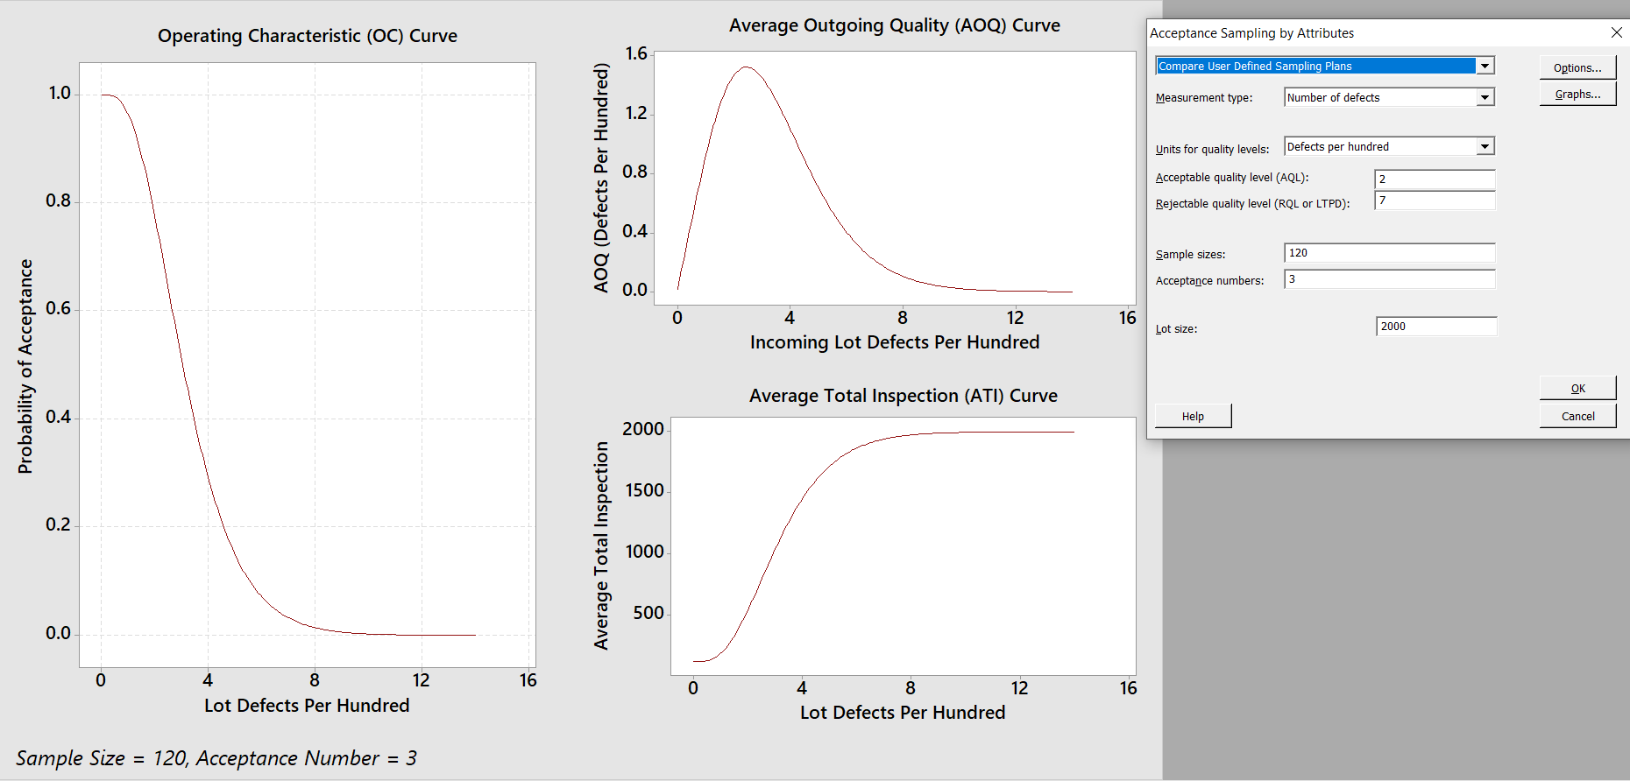
 | 7.00 0.098 0.902 0.635 1818.6

 | Average outgoing quality limit (AOQL) = 2.334 at 3.358 defects per hundred.

